概算シート
 |  |  |  |  |  | 令和８年度 新発田市 国民健康保険税の概算シート |  |  |  |  |  |  |  |  |  |  |  |  |  |  |  | 新発田市保険年金課
給与所得者等人数は、世帯主及び被保険者の給与収入55万以上と公的年金等の収入額60万円超（65歳未満）又は125万円超（65歳以上）の人数を記入します。
 | ★「黄色いセル（太枠内）」のみに国保に既に加入している方及び新たに加入される方の |  |  |  |  |  |  |  |  |  |  |  |  |  |  | 令和８年度新発田市保険税率
 | “年齢”と“所得額”を入力してください。 ※右側の給与所得者等人数にも入力が必要です。 |  |  |  |  |  |  |  |  |  |  |  |  |  |  |  |  | 所得割 （加入者の前年中の所得） | 均等割 （加入者１人あたり） | 平等割 （１世帯あたり） |  | 課税限度額
 |  |  |  |  |  |  |  |  |  | 18歳以下 被保険者数 | 給与所得者等人数
 | 既に加入している方及び 新たに加入される方 |  | 年齢 | 所得額 |  |  | 算定基礎額 （所得額 - 基礎控除43万円） |  |  | 0 |  |  |  |  |  | 医療保険分 |  | 6.98% | 23,900円 | 17,800円 |  | 670,000円
 |  |  |  |  |  |  |  |  |  |  |  |  | 0
 | 令和８年４月１日時点の 年齢を入力してください。 0～74歳の方が対象です。 （75歳からは後期高齢者医療制度になります） |  |  | 確定申告書は「所得金額・合計」を、給与所得者は源泉徴収票の「給与所得控除後の所得」を入力してください。 年金収入がある方は保険年金課へお問い合わせください。 |  |  |  |  | 所得割合 医療・後期 ・子ども | 所得割合 介護 | 医療分 | 後期分 | 介護 | 子ども・子育て分 | 合計 | 後期高齢者支援金分 |  | 2.87% | 10,100円 | 7,000円 |  | 260,000円

 |  |  |  |  |  |  |  |  |  |  |  |  |  |  |  | 介護納付金分 |  | 2.51% | 15,900円 |  |  | 170,000円
 | 被保険者 １ |  |  |  |  | 円 | 0 | 円 | 0.00 | 0.00 | 0 | 0 | 0 | 0 | 0
 | 被保険者 ２ |  |  |  |  | 円 | 0 | 円 | 0.00 | 0.00 | 0 | 0 | 0 | 0 | 0 | 【新】子ども・子育て支援納付金分 |  | 0.26% | 1,600円 |  |  | 30,000円
 | 被保険者 ３ |  |  |  |  | 円 | 0 | 円 | 0.00 | 0.00 | 0 | 0 | 0 | 0 | 0
 | 被保険者 ４ |  |  |  |  | 円 | 0 | 円 | 0.00 | 0.00 | 0 | 0 | 0 | 0 | 0
 | 被保険者 ５ |  |  |  |  | 円 | 0 | 円 | 0.00 | 0.00 | 0 | 0 | 0 | 0 | 0 | 【この概算シートの使い方】
 | 世帯主（国保加入していない場合のみ入力） |  |  |  |  | 円 |  | 合計 | 0.00 | 0.00 | 0 | 0 | 0 | 0 | 0 | ○ この概算シートは、年間の国保税を概算するために作成しています。
 | 世帯合計 |  | 合計 | 0 |  | 円 | 0 | 円 |  |  |  |  |  |  |  | このため、実際の保険税と差額が発生することがありますので、目安としてご利用ください。
 |  |  | 0 |  |  | 介護用 | 0 | 円 |  | 7 | 0 |  |  |  |  | ※年度途中の加入・喪失、介護該当・非該当などは計算していません。
 | 軽減割合 |  | 7 |  | ↑★
この金額は、各被保険者の１人あたりの目安の金額です。保険税は世帯主課税であり分割することはできません。
それぞれの割合で案分しているため合計額が合わない場合もあります。
あくまで参考になりますので、ご了承ください。
 |  |  |  |  |  |  |  |  |  |  |  |  |  |  |  | ○ より正確な試算をご希望の人は、新発田市役所保険年金課、豊浦・紫雲寺・加治川
■医療保険分 |  |  |  |  |  |  |  |  |  |  |  |  |  |  |  | 各支所住民福祉係までお越しください。その際、本人確認書類（マイナンバーカード、
所得割額 |  | 0円 | × | 6.98 | ％ | ＝ | 0円 |  | Ａ |  |  |  |  |  |  | 運転免許証 等）、世帯主及び既に加入している方及び新たに加入される方の所得が
 |  |  |  |  |  |  |  |  |  |  |  |  |  |  |  | 分かるもの（源泉徴収票、確定申告書の控 等）をご持参ください（確定申告等をして
均等割額 |  | 7,170円 | × | 0 | 人 | ＝ | 0円 |  | Ｂ |  |  |  |  |  |  | いれば、７月以降は市で把握している所得で計算できる場合もあります）。

平等割額 |  | 5,340円 | × | 1 | 世帯 | ＝ | 5,340円 |  | Ｃ |  |  |  |  |  |  | 【入力方法】
 |  |  |  |  |  |  |  |  |  |  |  |  |  |  |  | ○ 「黄色いセル」に必要事項を入力してください。
 |  |  | Ａ＋Ｂ＋Ｃ |  |  | ＝ | 5,340円 | 課税限度額 |  | 670,000円 |  |  |  |  |  | 〇 年齢には令和８年４月１日時点の年齢を入力してください。
 |  |  |  |  |  |  |  |  |  |  |  |  |  |  |  | 〇 世帯主が国保に加入していない場合、「青色のセル」世帯主の所得を入力してください。
 |  |  |  |  |  | ≒ | 5,300円 | ①
 |  |  |  |  |  |  |  |  |  |  |  |  |  |  |  | 【保険税の軽減について】
 |  |  |  |  |  |  |  |  |  |  |  |  |  |  |  | ○ 既に国保に加入している方及び新たに加入される方の“所得額合計★”により、
■後期高齢者支援金分 |  |  |  |  |  |  |  |  |  |  |  |  |  |  |  | 「均等割（ B 、E、G、Ⅰ ）」と「平等割（ C、Ｆ )」が軽減される場合があります。
所得割額 |  | 0円 | × | 2.87 | ％ | ＝ | 0円 |  | D |  |  |  |  |  |  | ○ ★と下表を比較し、軽減割合欄に該当する軽減割合を表示しています。
 |  |  |  |  |  |  |  |  |  |  |  |  |  |  |  | 軽減対象の所得金額の合算額 |  |  |  |  | 均等割 | 平等割
均等割額 |  | 3,030円 | × | 0 | 人 | ＝ | 0円 |  | Ｅ
 |  |  |  |  |  |  |  |  |  |  |  |  |  |  |  | （１） | 43万円＋（10万円×（給与所得者等人数－１））以下の世帯 |  |  |  | ７割軽減 | ７割軽減
平等割額 |  | 2,100円 | × | 1 | 世帯 | ＝ | 2,100円 |  | Ｆ
 |  |  |  |  |  |  |  |  |  |  |  |  |  |  |  | （２） | （１）の金額を超え、次の算式で求めた金額以下の世帯 43万円＋（10万円×（給与所得者等人数－１））＋（国保加入者数×31万円） |  |  |  | ５割軽減 | ５割軽減
 |  |  |  |  | Ｄ＋Ｅ＋Ｆ | ＝ | 2,100円 | 課税限度額 |  | 260,000円

 |  |  |  |  |  | ≒ | 2,100円 | ② |  |  |  |  |  |  |  | （３） | （１）の金額を超え、次の算式で求めた金額以下の世帯 43万円＋（10万円×（給与所得者等人数－１））＋（国保加入者数×57万円） |  |  |  | ２割軽減 | ２割軽減

■介護納付金分
所得割額 |  | 0円 | × | 2.51 | ％ | ＝ | 0円 |  | Ｇ |  |  |  |  |  |  | 〇 18歳以下（平成20年4月2日以後に生まれた方）の被保険者にかかる均等割額
 |  |  |  |  |  |  |  |  |  |  |  |  |  |  |  | （上記所得軽減後の金額）を0円としています。
均等割額 |  | 4,770円 | × | 0 | 人 | ＝ | 0円 |  | Ｈ
 |  |  |  |  |  |  |  |  |  |  |  |  |  |  |  | ○ 自然災害で被災したり、失業等で所得が激減した際は、減免の対象になる場合があります。
 |  |  |  |  | Ｇ＋Ｈ | ＝ | 0円 | 課税限度額 |  | 170,000円 |  |  |  |  |  | この場合は、市役所保険年金課へご相談ください。

 |  |  |  |  |  | ≒ | 0円 | ③ |  |  |  |  |  |  |  | 【その他】
 |  |  |  |  |  |  |  |  |  |  |  |  |  |  |  | ○ 計算の具体例は、シート「試算例」をご覧ください。

■子ども・子育て支援納付金分
所得割額 |  | 0円 | × | 0.26 | ％ | ＝ | 0円 |  | Ⅰ

均等割額 |  | 480円 | × | 0 | 人 | ＝ | 0円 |  | J

 |  |  |  |  | Ⅰ＋J | ＝ | 0円 | 課税限度額 |  | 30,000円

 |  |  |  |  |  | ≒ | 0円 | ③

【お問合せ先】 新発田市 保険年金課 国保賦課係
電話 ０２５４-２８-９３１０

【概算】
令和８年度 |  |  |  |  | ①＋②＋③＋④ | ＝ | 7,400円
国民健康保険税額

試算例
 |  |  |  |  |  | 〇〇年度 新発田市 国民健康保険税の概算シート |  |  |  |  | 新発田市保険年金課

【試算モデル世帯】
・世帯主（42歳） 給与所得 2,160,000円
→ シート「所得の見方」より、確定申告書・源泉徴収票のAの欄
・配偶者（42歳） 所得無し
・子（8歳）
 | ★「黄色いセル（太枠内）」のみに国保に既に加入している方及び新たに加入される方の
 | “年齢”と“所得額”を入力してください。
 |  |  |  |  |  |  |  |  |  | 給与所得者等人数
 | 既に加入している方及び 新たに加入される方 |  | 年齢 | 所得額 |  |  | 算定基礎額 （所得額 - 基礎控除43万円） |  |  | 1
 | 令和８年４月１日時点の年齢を入力してください。 0～74歳の方が対象です。 （75歳からは後期高齢者医療制度になります） |  |  | 確定申告書は「所得金額・合計」を、給与所得者は源泉徴収票の「給与所得控除後の所得」を入力してください。 年金収入がある方は保険年金課へお問い合わせください。
 | 被保険者 １ |  | 42歳 | 2,160,000 |  | 円 | 1,730,000 | 円
 | 被保険者 ２ |  | 42歳 | 0 |  | 円 | 0 | 円
 | 被保険者 ３ |  | 8歳 | 0 |  | 円 | 0 | 円
 | 被保険者 ４ |  |  |  |  | 円 | 0 | 円
 | 被保険者 ５ |  |  |  |  | 円 | 0 | 円
 | 世帯主（国保加入していない場合のみ） |  |  |  | 0 | 円
Ⅰ-3
給与所得者等人数は、世帯主及び被保険者の給与収入55万以上と公的年金等の収入額60万円超（65歳未満）又は125万円超（65歳以上）の人数を記入します。
 | 世帯合計 |  | 合計 | 2,160,000 |  | 円 | 1,730,000 | 円
 |  |  |  |  | ↑★
 | 軽減割合 |  | 対象外

Ⅰ-1
既に国保に加入している方及び新たに加入される方の年齢、所得を入力します。
■医療保険分
所得割額 |  | 1,730,000円 | × | 6.98 | ％ | ＝ | 120,754円 |  | Ａ

均等割額 |  | 23,900円 | × | 2 | 人 | ＝ | 47,800円 |  | Ｂ

平等割額 |  | 17,800円 | × | 1 | 世帯 | ＝ | 17,800円 |  | Ｃ

 |  |  | Ａ＋Ｂ＋Ｃ |  |  | ＝ | 186,354円 | （課税限度額 670,000円）

Ⅰ-2
所得額合計から軽減割合を判定しています。
世帯主が国保に加入していない場合は、「青色のセル」に世帯主の所得を入力してください。
 |  |  |  |  |  | ≒ | 186,300円 | ①

■後期高齢者支援金分
所得割額 |  | 1,730,000円 | × | 2.87 | ％ | ＝ | 49,651円 |  | D

均等割額 |  | 10,100円 | × | 2 | 人 | ＝ | 20,200円 |  | Ｅ

平等割額 |  | 7,000円 | × | 1 | 世帯 | ＝ | 7,000円 |  | Ｆ

 |  |  |  |  | Ｄ＋Ｅ＋Ｆ | ＝ | 76,851円 | （課税限度額 260,000円）

 |  |  |  |  |  | ≒ | 76,800円 | ②

■介護納付金分
所得割額 |  | 1,730,000円 | × | 2.51 | ％ | ＝ | 43,423円 |  | Ｇ
Ⅱ
・医療保険分
・後期高齢者支援金分
・介護納付金分（40歳以上65歳未満）
・子ども・子育て支援納付金分
の保険税が、それぞれ表示されます。
均等割額 |  | 15,900円 | × | 2 | 人 | ＝ | 31,800円 |  | Ｈ

 |  |  |  |  | Ｇ＋Ｈ | ＝ | 75,223円 | （課税限度額 170,000円）

 |  |  |  |  |  | ≒ | 75,200円 | ③

■子ども・子育て支援納付金分
所得割額 |  | 1,730,000円 | × | 0.26 | ％ | ＝ | 4,498円 |  | Ⅰ

均等割額 |  | 1,600円 | × | 2 | 人 | ＝ | 3,200円 |  | J

 |  |  |  |  | Ⅰ＋J | ＝ | 7,698円 | （課税限度額 30,000円）

 |  |  |  |  |  | ≒ | 7,600円 | ④

【お問合せ先】 新発田市 保険年金課 国保賦課係
電話 ０２５４-２８-９３１０
【概算】
〇〇年度 |  |  |  |  | ①＋②＋③＋④ | ＝ | 345,900円
国民健康保険税額

所得の見方
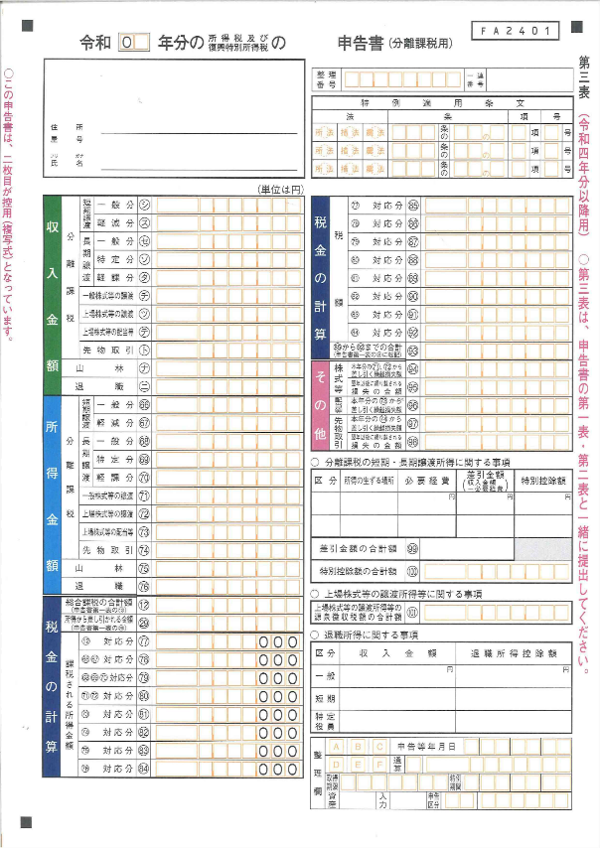

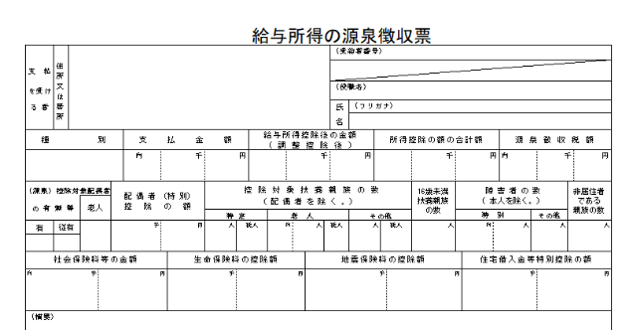
令和７年分

A

－A’
（(94)、(96)、(97)が控除できる部分）

A

A

【確定申告で申告された方】
分離課税で申告された方は、
上記Aの金額に、分離課税の所得金額を加算した額
【分離課税の申告された方】
(66)～(76)の合算額 A － (94)，(96)，(97)の損失額 A’
【源泉徴収票】
給与所得のみ

